Sanitaire aanvullingen
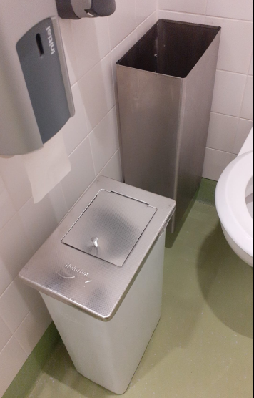
 |  |  |  |  |  | Dames hygiene box zilveromhulsel
Sanitaire aanvullingen
Product | Huidig aantal stuks* | Prijs per verpakking zoals omschreven | Totaalprijs
Hair & Body Liquid Wash 1L | 28 | € 0.00 | € 0.00
Seatcleaner vulling 375ml | 539 | € 0.00 | € 0.00
Papierrol voor Shortcut wit | 217 | € 0.00 | € 0.00
Toiletpapier 2-laags 36 rol/doos | 800 | € 0.00 | € 0.00
Vouwhanddoekjes 2-laags doos 1926 stuks | 591 | € 0.00 | € 0.00
Vouwhanddoekjes 2-laags doos 3210 stuks groot | 912 | € 0.00 | € 0.00
Vouwhanddoekjes frottee 2-laags C-vouw 2880 stuks | 4 | € 0.00 | € 0.00
Zeepdisp foam First-line 1L metal | 60 | € 0.00 | € 0.00
Natural Fresh Foam zeep 1L | 959 | € 0.00 | € 0.00

Totaalprijs sanitaire aanvullingen |  |  | € 0.00
* dit is een gemiddeld aantal op basis van 2023, hier kunnen geen rechten aan worden ontleend.

Sanitaire huur/ wisseling
Product | aantal stuks | Huurprijs per week | Wisseling per | Wisseling op jaarbasis | totaal prijs per jaar
Dames hygiene bakken (DVC) RVS wit (RVS bovenkant) past in zilveromhulsel* | 90 | € 0.00 | 4 weken | 13 | € 0.00
Dames hygiene bakken (DVC) Engels wit | 4 | € 0.00 | 4 weken | 13 | € 0.00
Dames hygiene bakken (DVC) Signature 12L manueel silver | 5 | € 0.00 | 4 weken | 13 | € 0.00
Deurmat (Granite)150*250 stadhuis (van 1 oktober tot 1 april) | 4 | € 0.00 | 2 weken | 13 | € 0.00
Deurmat (Granite)115*180 cm jongerenhub assendelft (van 1 oktober tot 1 april) | 2 | € 0.00 | 4 weken | 7 | € 0.00

Totaalprijs sanitaire huur/ middelen |  |  |  |  | € 0.00

* zie foto op dit prijzenblad

Sanitaire full service producten (geur en incl batterij wissel)
Product | aantal stuks | prijs per wisseling | Wisseling per | Wisseling op jaarbasis | totaal prijs per jaar | Locatie
Luchtverfrisser (vulling geurpot pine) | 1 | € 0.00 | 2 maanden | 6 | € 0.00 | Stadhuis locatie douches -2
Luchtververfrisser (vulling potje Fan Wissel) | 202 | € 0.00 | 2 maanden | 6 | € 0.00 | alle locaties m.u.v begraafplaatsen en hub assendelft
Luchtverfrisser (vulling bus spray signature wissel) | 13 | € 0.00 | 2 maanden | 6 | € 0.00 | begraafplaatsen en hub assendelft

Totaalprijs sanitaire full service producten |  |  |  |  | € 0.00

Periodiek- en spec. onderhoud
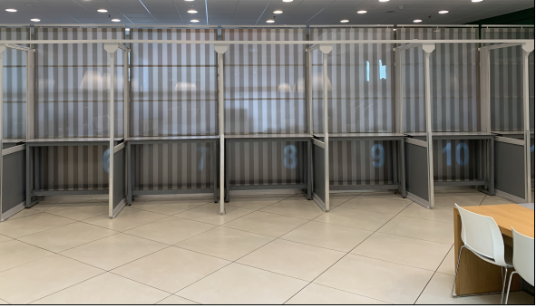
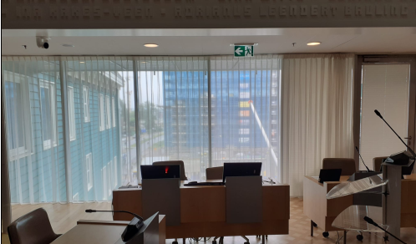
Kosten Periodiek en specialistisch onderhoud |  |  |  |  |  |  |  |  | Marktkramen burgerzaken |  | Deel vitrage raadzaal
Locatie/ werkzaamheden | Werkzaamheden | Rekeneenheid |  | Kosten per keer | Aantal |  | Frequentie
Trouwzaal buitenzijde (entree, balkon/ trap) | Schoonmaak | 14 | m2 |  | 52 | € - | 1x per week
Pantry koelkasten 16 stuks legen en schoonmaken | Schoonmaak | 16 | stuks |  | 52 | € - | 1x per week
Mer ruimtes klein (zie tabblad) | Schoonmaak | 226.8 | m2 |  | 12 | € - | 1x per maand
Schermen burgerzaken (marktkraam) | Schoonmaak | 15 | stuks |  | 12 | € - | 1x per maand
Kastombouw en keukenelement pantry | Schoonmaak | 14 | stuks |  | 12 | € - | 1x per maand
Havenkantoor centralebrugbedieningsruimte | Schoonmaak | 175.85 | m2 | € - | 12 | € - | 1x per maand
Plafonds, wandel, richels boven de 2 meter | Schoonmaak | 28,121.01 | m2 |  | 1 | € - | 1x per jaar
Bovenzijde hoge kasten reinigen | Schoonmaak | 20 | stuks |  | 1 | € - | 1x per jaar
Gemeente archiefdepots stadhuis grondig nat/droog conform werkinstructie tabblad | Schoonmaak | 1007.3 | m2 |  | 1 | € - | 1x per jaar
Vitrage stomen (Raadzaal 2 meter 30 cm hoog) | Schoonmaak | 12 | m2 breed exl vouwen |  | 1 | € - | 1x per jaar
Vitrage stomen (Trouwzaal 3 meter hoog) | Schoonmaak | 6 | m2 breed exl vouwen |  | 1 | € - | 1x per jaar
Bovenkant rolgordijnen (afmeting gemiddeld 1,10 M breed) | Schoonmaak | 650 | stuks |  | 1 | € - | 1x per jaar
Doek + ophanging boven espressobar + flessenlampje (377 x 244 cm | Schoonmaak | foto |  |  | 2 | € - | 2x per jaar
Reiniging ventilatieroosters plafond | Schoonmaak | 1000 | stuks |  | 2 | € - | 2x per jaar | over het gehele pand
Technische ruimtes | Schoonmaak |  |  |  | 2 |  | 2x per jaar | staan in ruimtestaat opgenomen
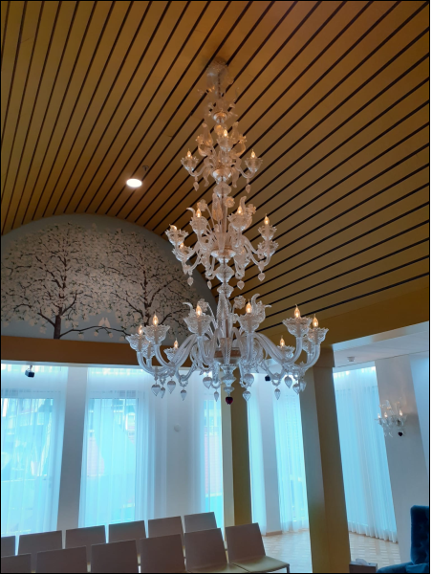
Mer ruimtes groot (op dak)* | Schoonmaak | 563.1 | m2 |  | 2 | € - | 2x per jaar |  | Espressobar luifel met lampjes | Foto Kroonluchter trouwzaal morano glas
Koelkast ontdooien 16 stuks ** | Schoonmaak | 16 | stuks |  | 2 | € - | 2x per jaar
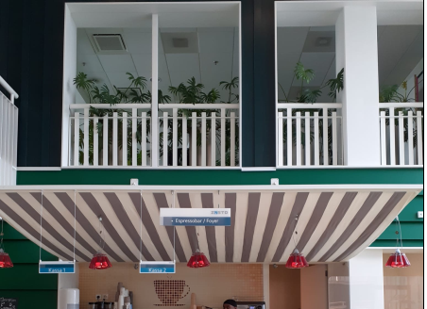
Kroonluchter trouwzaal afstoffen (voorzichtig!) | Schoonmaak | 1 | foto |  | 2 | € - | 2x per jaar
Combi-magnetrons (2x handhaving, 1x bestuur) | Schoonmaak | 3 | stuks |  | 4 | € - | 4x per jaar
Vloer/Hemelwater roosters entree en trouwzaal (119x74 cm) | Schoonmaak | 4 | stuks |  | 4 | € - | 4x per jaar
Kunstwerken/glasplaten centrale hal (2 kunstwerken) | Schoonmaak | 2 | stuks |  | 4 | € - | 4x per jaar
Glaskunstpanelen voor F0/G0 (B 140 cm, H 250 cm) | Schoonmaak | 5 | stuks |  | 4 | € - | 4x per jaar
Gemeente archiefdepots stofzuigen droge beurt*** | Schoonmaak | 1007.3 | m2 |  | 4 | € - | 4x per jaar
Glas kunstwerk C1 (bij loungebanken) | Schoonmaak |  |  |  | 4 | € - | 4x per jaar
* Zie uitleg hieronder
Subtotale kosten periodiek onderhoud |  |  |  |  |  | € -

Specialistische schoonmaak | Frequentie | rekeneenheid |  | Kosten per keer
Tapijt dieptereinigen werkhuizen en verkeersruimtes | afroep | 2000 | m2
Hoge wanden geheel pand | afroep | 200 | m2
Constructiebalk raampartij espressobar | afroep | 11 | m
Handhaving koelkast | afroep | 2 | stuks
Lampen hoog (bollen lampen E3/ E4 ) | afroep | 8 | stuks
Magazijnen | afroep
Subtotale kosten specialistisch onderhoud |  |  |  | € - |  |  |  |  | Vloer/ hemelwater roosters entree
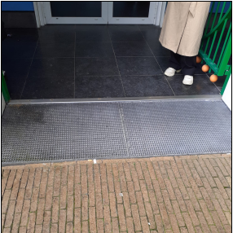

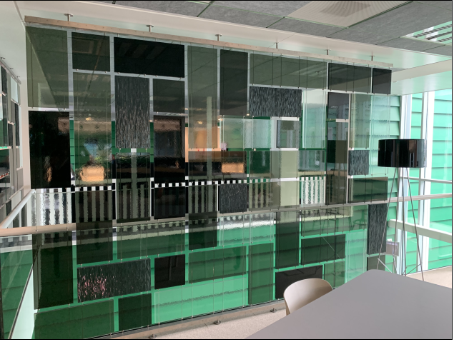
Aanvullende informatie:
Mer ruimtes groot (op dak)* |  |  |  |  |  |  |  |  |  | Kunstwerk C1 (4 panelen)
Kleine ruimtes
Locatie | Ruimtecatagorie |  |  | Ruimtebenaming | m2
K-1.02 | Techniek ICT |  |  | MER K-1 | 55.1
K-1.03 | Techniek ICT |  |  | Telco ruimte K-1 | 16.5
A0.09 | Techniek ICT |  |  | SER-M A0.1 | 9.4
A0.46 | Techniek ICT |  |  | SER A0.2 | 5.3
C0.23 | Techniek ICT |  |  | Beveiliging | 9.3
D0.08 | Techniek ICT |  |  | SER DO | 8
F0.06 | Techniek ICT |  |  | SER FO | 8.7
G0.09 | Techniek ICT |  |  | SER GO | 4.8
A1.08 | Techniek ICT |  |  | SER A1.1 | 5.8
A1.34 | Techniek ICT |  |  | SER A1.2 | 4.2 |  |  |  | Kunstwerken/ glasplaten centrale hal
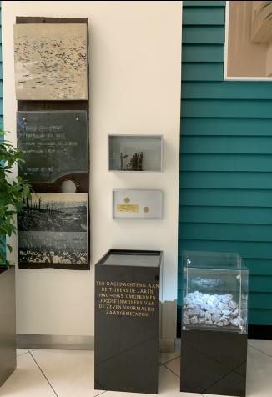
F1.12 | Techniek ICT |  |  | SER F1 | 4.8
G1.10 | Techniek ICT |  |  | SER G1 | 4.8
A2.08 | Techniek ICT |  |  | SER A2.1 | 4.7
A2.35 | Techniek ICT |  |  | SER A2.2 | 4.2
D2.10 | Techniek ICT |  |  | SER D2 | 4.8
F2.12 | Techniek ICT |  |  | SER F2 | 8.3
G2.10 | Techniek ICT |  |  | SER G2 | 4.8
A3.03 | Techniek ICT |  |  | SER A3.1 | 7.5
A3.08 | Techniek ICT |  |  | AV Raadzaal | 11.5 |  |  |  |  | Constructiebalk espressobar
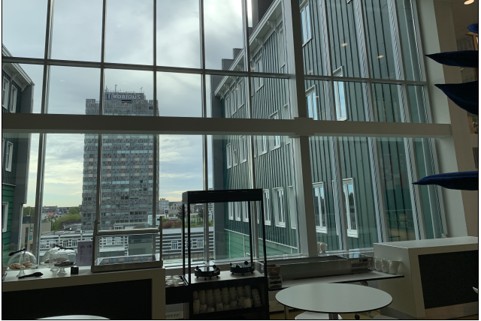
A3.34 | Techniek ICT |  |  | SER A3.2 | 7.5
D3.10 | Techniek ICT |  |  | SER D3 | 4.8
F3.13 | Techniek ICT |  |  | SER F3 | 8.8
G3.10 | Techniek ICT |  |  | SER G3 | 4.8
D4.10 | Techniek ICT |  |  | SER D4 | 4.8
F4.11 | Techniek ICT |  |  | SER F4 | 8.8
G4.10 | Techniek ICT |  |  | SER G4 | 4.8
 |  |  |  |  | 226.8

Grote ruimtes
Locatie | Ruimtecatagorie |  |  | Ruimtebenaming | m2
B5.02 | Techniek |  |  | LB-Ruimte B5.1 | 225.2
B5.07 | Techniek |  |  | LB-Ruimte B5.2 | 107.8 | inschatting, na gunning inmeten
K-1.06 | Techniek |  |  | Nobreakruimte K-1 | 30.1 | inschatting, na gunning inmeten
K-1.05 | Techniek |  |  | Noodstroom | 100
K-1.05 | Techniek |  |  | LB-Ruimte MER koeling | 100
 |  |  |  | Totaal M2 | 563.1

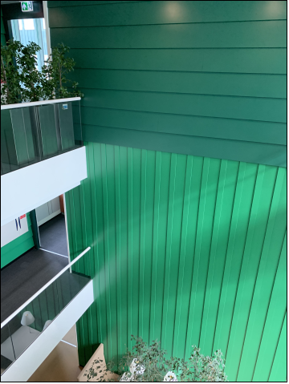
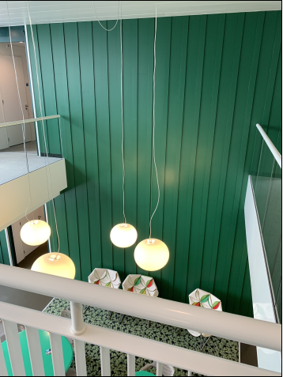
Gemeente archiefdepots stofzuigen droge beurt***
Gemeentearchief depots Werkinstructie |  |  |  |  |  |  |  |  | Voorbeeld hoge wand | Lampen hoog naast hoge wand
 |  |  |  | Ruimtebenaming | m2
Toelichting:
Archiefruimten A-2.35, A-2.36, A-2.37, A-2.38, A-1.06, A-1.07 |  |  |  | A-2.35 | 33.8
 |  |  |  | A-2.36 | 288.8
 |  |  |  | A-2.37 | 190
 |  |  |  | A-2.38 | 15.9
 |  |  |  | A-1.06 | 288.8
 |  |  |  | A-1.07 | 190
Totaal oppervlakte archiefruimten |  |  |  |  | 1007.3
Werkomschrijving;
- binnenzijde kabelgoten stofzuigen
- Buitenzijde kabelgoten klam vochtig schoonmaken
- Deuren en brandblussers klam vochtig schoonmaken
- Wanden stofvrij maken d.m.v. stofduster
- Stofvrij maken en waar nodig vlekken verwijderen van alle stellingen
- Bij constatering spinrag verwijderen
- Bovenzijde luchtkanalen stofvrij maken en waar nodig klam vochtig schoonmaken
- Vloeren vegen/stofzuigen en daarna 2 keer dweilen met een krachtige vloerreiniger
- Magazijn grondig schoonmaken

Hiervoor geldt maximale personele inzet!

Koelkast ontdooien 16 stuks **
Koelkasten Stadhuis

Ruimtenummers zie onder
A0.50 | Tafelkoelkast
B0.01 | Tafelkoelkast
A2.35 | Tafelkoelkast
F1.08 | Tafelkoelkast
L-1.04 | Tafelkoelkast
K-2.10 | Tafelkoelkast

Kleine koelkasten Pantry's
16 stuks | 40 liter

